Estadísticas
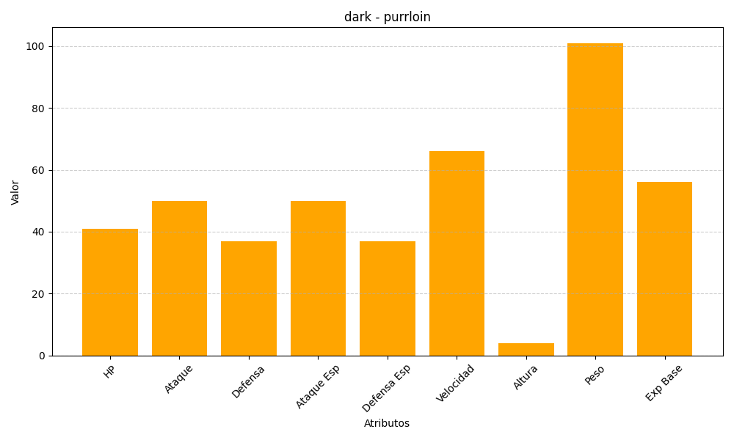
ID | Nombre | Tipo | HP | Ataque | Defensa | Ataque Especial | Defensa Especial | Velocidad | Altura | Peso | Experiencia Base
509 | purrloin | dark | 41 | 50 | 37 | 50 | 37 | 66 | 4 | 101 | 56

